初期画面表示
単体試験仕様書 |  | システムID | KS | 画面ID | KS001 | 作成者 | 武 | 更新者
 |  | システム名称 | 基本情報管理 | 画面名 | 基本情報管理 | 作成日 | 2022.09.27 | 更新日

社員基本情報管理
 | 初期画面

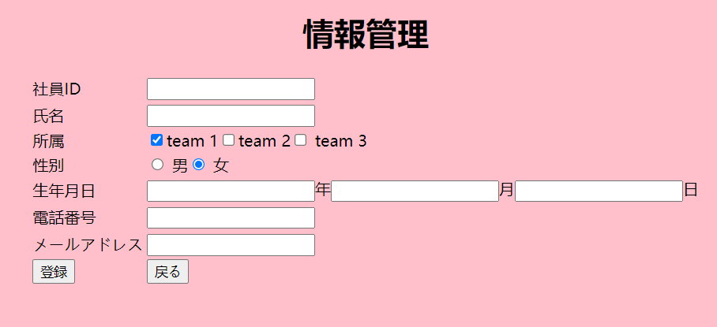

開発１部、開発２部
１つの日付にまとめ

ケース
単体試験仕様書 |  |  |  | システムID | KS | 画面ID |  |  |  | KS001 |  |  |  |  | 作成者 | 武 | 更新者
 |  |  |  | システム名称 | 基本情報管理 | 画面名 |  |  |  | 基本情報管理 |  |  |  |  | 作成日 | 2022.09.27 | 更新日

チェック内容
チェックポイント
 |  |  |  |  |  |  | 1 | 2 | 3 | 4 | 5 | 6 | 7 | 8
チェック条件 | 基本情報管理画面表示 |  |  |  |  |  | ○
*
ラジオボタン
*
*
*
 |  |  |  |  |  |  |  | ○
 | 社員ID |  |  |  |  |  |  |  | ○
 | 存在する場合 |  |  |  |  |  |  |  |  | ○ | ○ | ○ | ○ | ○
 | 存在していない場合
入社年月日
*
電話番号、メール 妥当性チェック
 | 入社期日 |  |  |  |  |  |  |  | ○
 | 変更する場合 |  |  |  |  |  |  |  |  | ○
 | 変更されない場合 |  |  |  |  |  |  |  |  |  | ○ | ○ | ○ | ○
入力の場合
未入力の場合
 |  | 電話番号 |  |  |  |  |  |  |  | ○
 |  | 変更する場合 |  |  |  |  |  |  |  |  | ○
 |  | 変更しない場合 |  |  |  |  |  |  |  |  |  | ○ | ○ | ○
 |  |  |  |  |  |  |  |  |  |  |  |  |  |  |  |  |  | MAXLENGTH
 |  | メールアドレス |  |  |  |  |  |  |  |  | ○
 |  |  | 変更する場合 |  |  |  |  |  |  |  |  | ○
 |  | 変更しない場合 |  |  |  |  |  |  |  |  |  |  | ○ | ○
 | 登録ボタン押下する場合 |  |  |  |  |  |  | ○ | ○ | ○ | ○ | ○ | ○

 |  | 遷移元画面
 |  |  | A |  |  |  |  |  | ○
 |  |  | B |  |  |  |  |  |  | ○

 | 戻るボタン押下する場合 |  |  |  |  |  |  |  |  |  |  |  |  | ○
確認内容
 |  | 年齢 |  |  |  |  |  |  |  |  |  | ○
 |  | 変更する場合 |  |  |  |  |  |  |  |  |  |  | ○
 |  | 変更しない場合 |  |  |  |  |  |  |  |  |  |  |  | ○

 | エラー「年齢が範囲外で、お確かめてください」が表示されること。
 | エラー「IDが存在しません、お確かめてください」が表示されること。
 | エラー「メールアドレスが存在しません、お確かめてください」が表示されること。
 | 修正完了画面へ遷移する。
 | A画面へ遷移する。 |  |  |  |  |  |  |  | ○
 | B画面へ遷移する。 |  |  |  |  |  |  |  |  | ○
 | 社員情報一覧画面へ遷移する。

DB「社員情報」に画面で入力されたデータを正常に登録できること。

実施結果
実施者
検証日
確認者
確認日

ケース境界值）
単体試験仕様書 |  | システムID | KS | 画面ID |  |  |  | KS001 |  |  |  |  | 作成者 | 更新者
 |  | システム名称 | 基本情報管理 | 画面名 |  |  |  | 基本情報管理 |  |  |  |  | 作成日 | 更新日

チェック内容
チェックポイント
 |  |  |  |  | 1 | 2 | 3 | 4 | 5
チェック条件 | 電話番号の桁数
 | 9 |  |  |  | ○
 | 11 |  |  |  |  | ○
 | 12 |  |  |  | ○

 | 年齢の範囲
 | 15 |  |  |  |  |  | ○
 | 20 |  |  |  |  |  |  | ○
 | 65 |  |  |  |  |  |  | ○
 | 99 |  |  |  |  |  | ○

 | 入社期日
 | 2022.05.06 |  |  |  |  |  |  |  | ○
 | 2023.02.08 |  |  |  |  |  |  |  |  | ○

 | メールアドレス |  |  |  |  |  |  |  |  |  | ○
 | a123456@yahoo.com |  |  |  |  |  |  |  |  |  |  | ○
 | a123456.yahoo.com

確認内容 | エラー「入力入力された電話番号の数ではない、再入力してください。」が表示されること。 |  |  |  | ○
 | 提示なし |  |  |  |  | ○
 | エラー「年齢は20-70の範囲外でず、再入力してください。」が表示されること。 |  |  |  | ○
 | エラー「正し年月日を書いてください」が表示されること。 |  |  |  | ○
 | エラー「有効のメールアドレスを入力してください。」が表示されること。 |  |  |  | ○ |  |  |  |  |  |  | ○

実施結果
実施者
検証日
確認者
確認日

